1.2
voltar à página inicial |  |  |  | 1 - MENUS DE NAVEGAÇÃO
 | S | N | NA
 | x |  |  | 1.2 É possível selecionar as opções e as subopções do menu quer com rato quer com teclado
 |  |  |  | Deve ser possível percorrer a estrutura de navegação quer com um dispositivo apontador quer com o teclado.

 | Listagem de evidências
 |  |  |  |  | Notas:
 |  |  |  |  | É possível selecionar as opções e as subopções quer com rato quer com teclado. Os submenus já não abrem automaticamente. Agora só abrem quando o utilizador aciona (Enter/Espaço/Clique) e ficam fora da navegação por tab enquanto estiverem fechados. O utilizador consegue passar para o item seguinte do menu sem entrar no submenu.

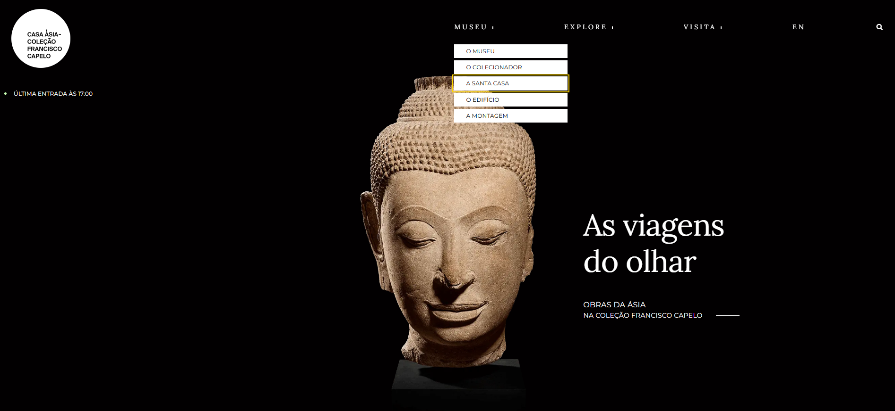

2.1
voltar à página inicial |  |  |  | 2 - TÍTULOS E SUBTÍTULOS
 | S | N | NA
 | x |  |  | 2.1 Existe um título <h1> marcado na página
 |  |  |  | O título principal de cada página, que sumariza o seu conteúdo, deve ser identificado como o primeiro nível dos títulos (h1). Não deverá ser utilizado mais do que um <h1> por página.

 | Listagem de evidências
 |  |  |  |  | Notas:
 |  |  |  |  | Em todas as páginas, existe apenas um H1. O logótipo na homepage não tem link, evitando navegação redundante.

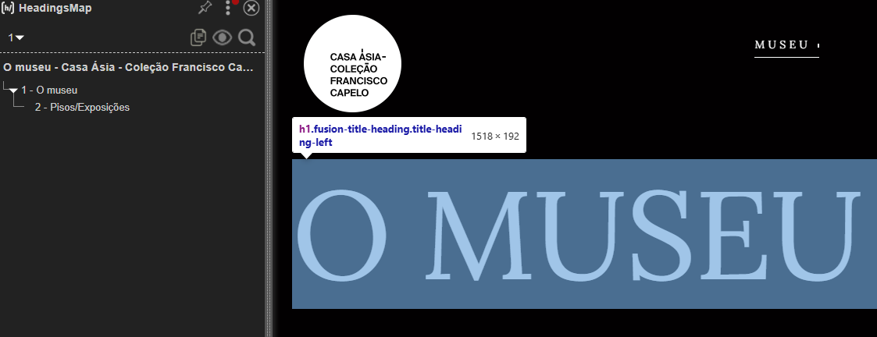

2.2
voltar à página inicial |  |  |  | 2 - TÍTULOS E SUBTÍTULOS
 | S | N | NA
 | x |  |  | 2.2 Existe uma marcação hierarquizada de títulos e subtítulos na página (<h1>...<h6>)
 |  |  |  | Os títulos são empregues de forma hierárquica para melhor estruturar os conteúdos, das informações mais gerais às mais particulares. Deverão ser usados de forma consistente por todo o sítio Web.

 | Listagem de evidências
 |  |  |  |  | Notas:
 |  |  |  |  | Todas as páginas têm a hierarquia na sequência correta.

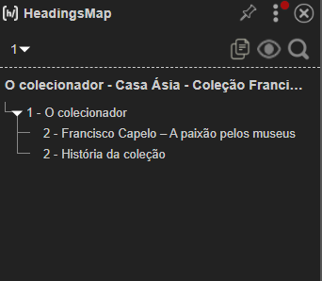

3.1
voltar à página inicial |  |  |  | 3 - TABELAS DE DADOS
 | S | N | NA
 | x |  |  | 3.1 As células que constituem os cabeçalhos da tabela estão marcadas com o elemento <th>
 |  |  |  | Identificar os cabeçalhos de uma tabela ajuda a melhor identificar os eixos que caracterizam a informação em cada célula.

 | Listagem de evidências
 |  |  |  |  | Notas:
 |  |  |  |  | A única tabela presente no site é a tabela de cookies. Os cabeçalhos têm o elemento <th>. CORREÇÕES: A estrutura da “Tabela de cookies” foi corrigida. O elemento <thead> passou a englobar apenas a linha de cabeçalho (“Nome”, “Descrição”, “Duração”) e os dados da tabela foram movidos para <tbody>, mantendo as células de cabeçalho em <th> e as de dados em <td>.
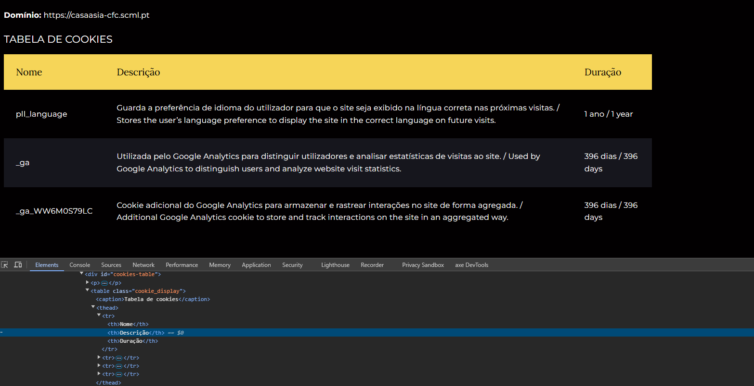

3.2
voltar à página inicial |  |  |  | 3 - TABELAS DE DADOS
 | S | N | NA
 | x |  |  | 3.2 A legenda da tabela está marcada com o elemento <caption>
 |  |  |  | Todas as tabelas deverão conter uma legenda descritiva do seu conteúdo, incluindo as fontes da informação, se necessário.

 | Listagem de evidências
 |  |  |  |  | Notas:
 |  |  |  |  | Na única tabela que existe, a de cookies, está presente a caption.

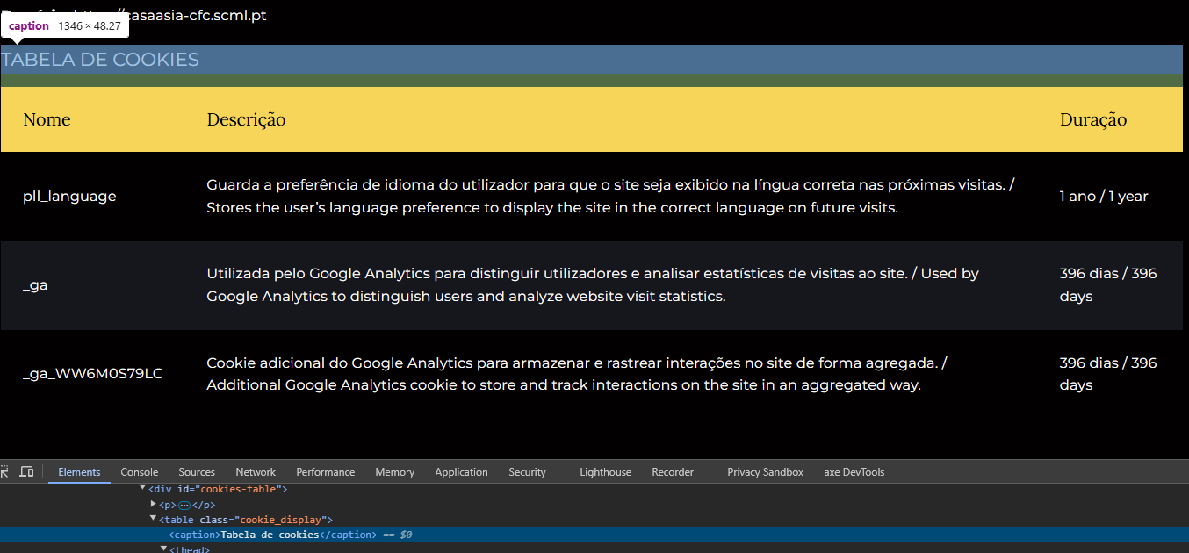

4.1
voltar à página inicial |  |  |  | 4 - ESTRUTURA DA INFORMAÇÃO
 | S | N | NA
 | x |  |  | 4.1 Ao clicar com o rato na etiqueta, o cursor surge no respetivo campo de edição
 |  |  |  | De forma a tornar a seleção de campos pequenos mais fácil, a legenda deverá estar associada ao campo respetivo com o elemento <label>, pois desta forma aumenta-se a sua área clicável. Para os utilizadores de leitores de ecrã (pessoas cegas) a associação da etiqueta ao campo de edição é também fundamental.

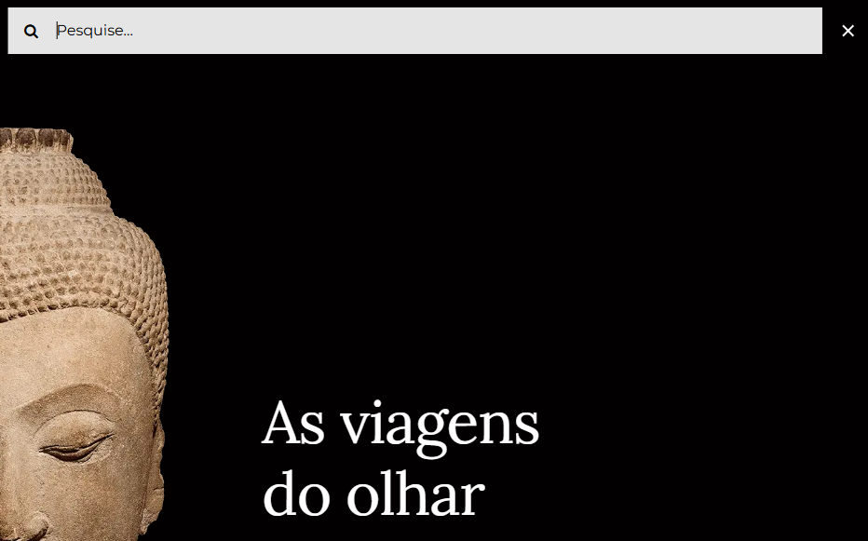
 | Listagem de evidências
 |  |  |  |  | Notas:
 |  |  |  |  | Foi adicionada uma label visível ao campo de pesquisa ("Pesquisar") e o foco passou a ser claramente destacado. O utilizador identifica o campo e percebe quando está ativo. CORREÇÕES No campo de pesquisa, o rótulo acessível foi revisto para garantir consistência com o idioma da página. Na versão portuguesa, o texto “Search for:” foi substituído por “Pesquisar por:”, mantendo a associação através do elemento <label> com <span class="screen-reader-text">, assegurando a correta leitura por tecnologias de apoio. Na versão inglesa, o rótulo mantém-se em inglês (“Search for:”), respeitando o idioma dessa interface.

5.1
voltar à página inicial |  |  |  | 5 - GRÁFICOS E IMAGENS-LINK
 | S | N | NA
 | x |  |  | 5.1 A imagem ou gráfico tem um equivalente alternativo em texto curto e correto
 |  |  |  | As imagens não decorativas deverão ter uma descrição breve associada, nomeadamente através do uso do atributo <ALT>. Esta legenda deve descrever fielmente o propósito da imagem no contexto em que se encontra.

 | Listagem de evidências
 |  |  |  |  | Notas:
 |  |  |  |  | As imagens que representam conteúdo apresentam texto alternativo curto e descritivo. Foram identificadas situações pontuais em que imagens de carácter decorativo apresentam texto alternativo não nulo, não acrescentando informação relevante ao conteúdo.
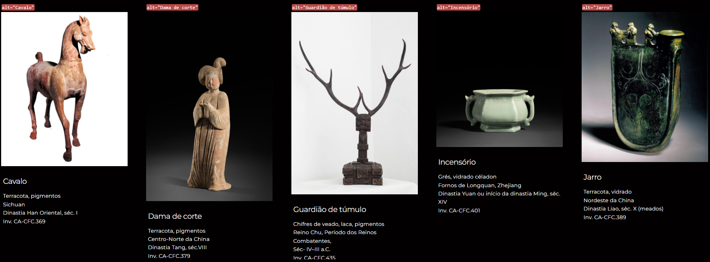

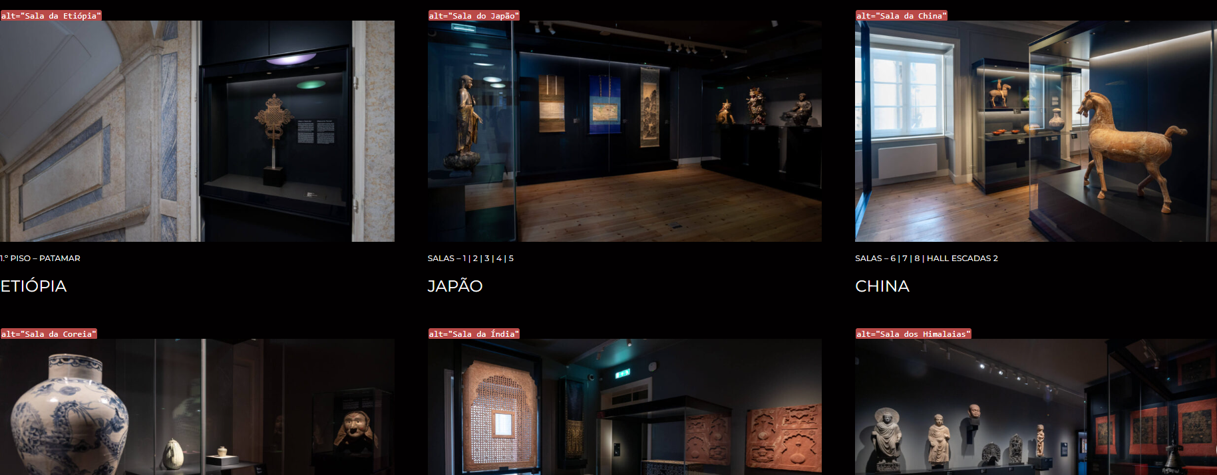

5.3
voltar à página inicial |  |  |  | 5 - GRÁFICOS E IMAGENS-LINK
 | S | N | NA
 | x |  |  | 5.3 As imagens-link têm um equivalente alternativo correto
 |  |  |  | As hiperligações compostas apenas por uma imagem obrigam que esta tenha um equivalente alternativo em texto que represente fielmente o destino da hiperligação.

 | Listagem de evidências
 |  |  |  |  | Notas:
 |  |  |  |  | As imagens-link apresentam texto alternativo adequado à sua função. Foram identificadas situações pontuais em que textos alternativos associados a imagens-link não se encontram no mesmo idioma do website, nomeadamente em elementos de navegação e pesquisa.

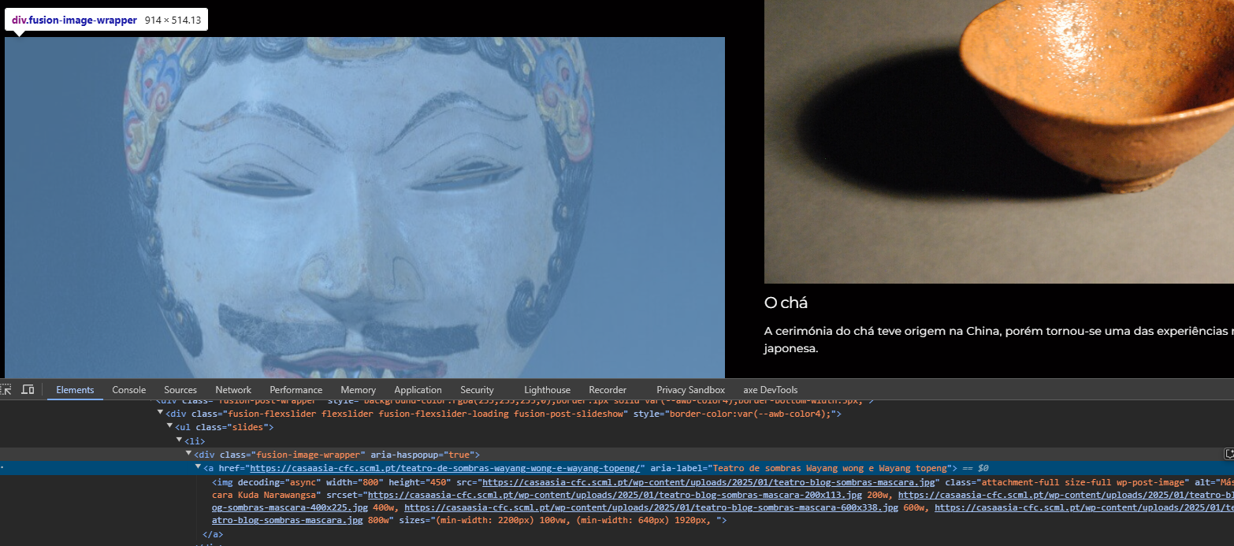

6.1
voltar à página inicial |  |  |  | 6 - CONTRASTE
 | S | N | NA
 | x |  |  | 6.1 No corpo de um documento, o rácio de contraste entre a cor do texto normal (menor que 18 pontos ou menor que 14 pontos negrito) e a cor do fundo é superior a 4,5:1
 |  |  |  | Deve assegurar-se no corpo do documento que o rácio de contraste entre a cor do texto e a cor de fundo é, no mínimo, de 4,5:1, de forma a assegurar a sua legibilidade para utilizadores com deficiências da visão.

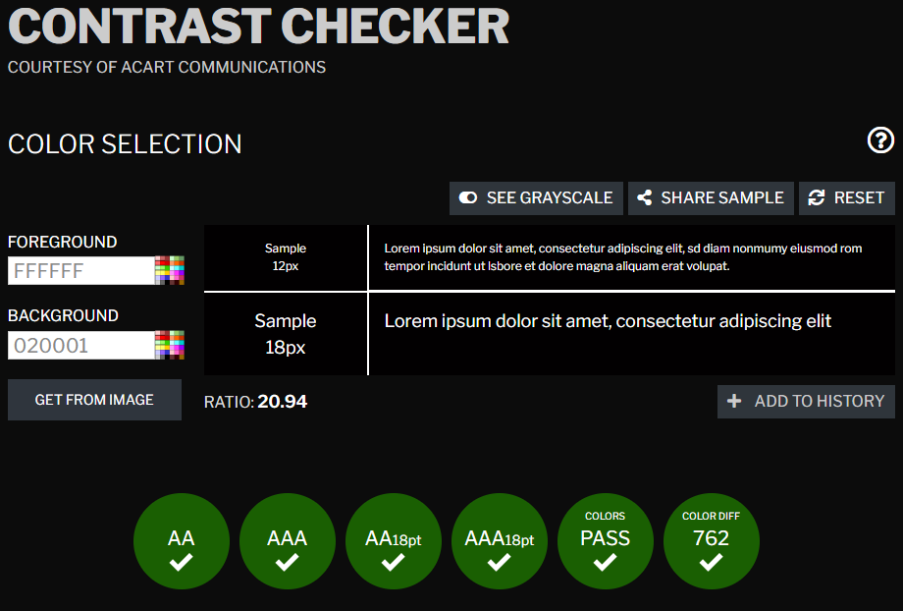
 | Listagem de evidências
 |  |  |  |  | Notas:
 |  |  |  |  | O texto tem um rácio de contraste de 20.94.

6.2
voltar à página inicial |  |  |  | 6 - CONTRASTE
 | S | N | NA
 | x |  |  | 6.2 O rácio de contraste entre a cor do texto de tamanho grande (maior ou igual que 18 pontos ou maior ou igual que 14 pontos negrito) e a cor do fundo é superior a 3:1
 |  |  |  | Os textos de tamanho superior a 18 pontos, ou os textos de tamanho superior a 14 pontos mas a negrito, devem assegurar um rácio de contraste mínimo de 3:1 entre a cor do texto e a cor do fundo.

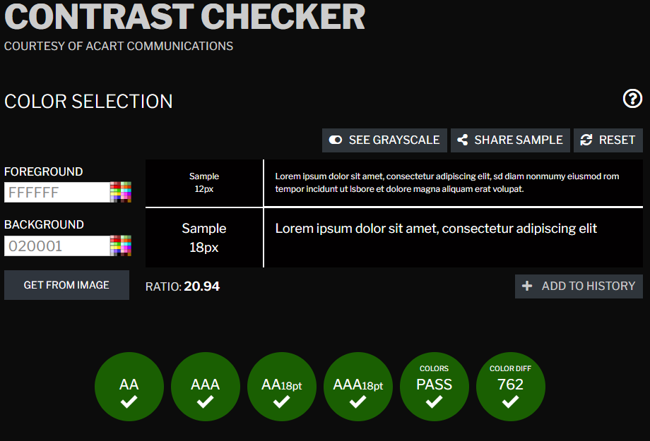
 | Listagem de evidências
 |  |  |  |  | Notas:
 |  |  |  |  | O texto tem um rácio de contraste de 20.94.

7.1
voltar à página inicial |  |  |  | 7 - PLAYERS
 | S | N | NA
 | x |  |  | 7.1 Deve ser possível ativar os botões de controlo do leitor quer com o rato quer com o teclado
 |  |  |  | Os leitores de multimédia não devem iniciar automaticamente a reprodução dos elementos e têm de ser operáveis usando apenas um rato ou usando apenas um teclado.

 | Listagem de evidências
 |  |  |  |  | Notas:
 |  |  |  |  | O botão do vídeo pode ser operável com rato e teclado. Os controlos são do YouTube. Não inicia automaticamente.
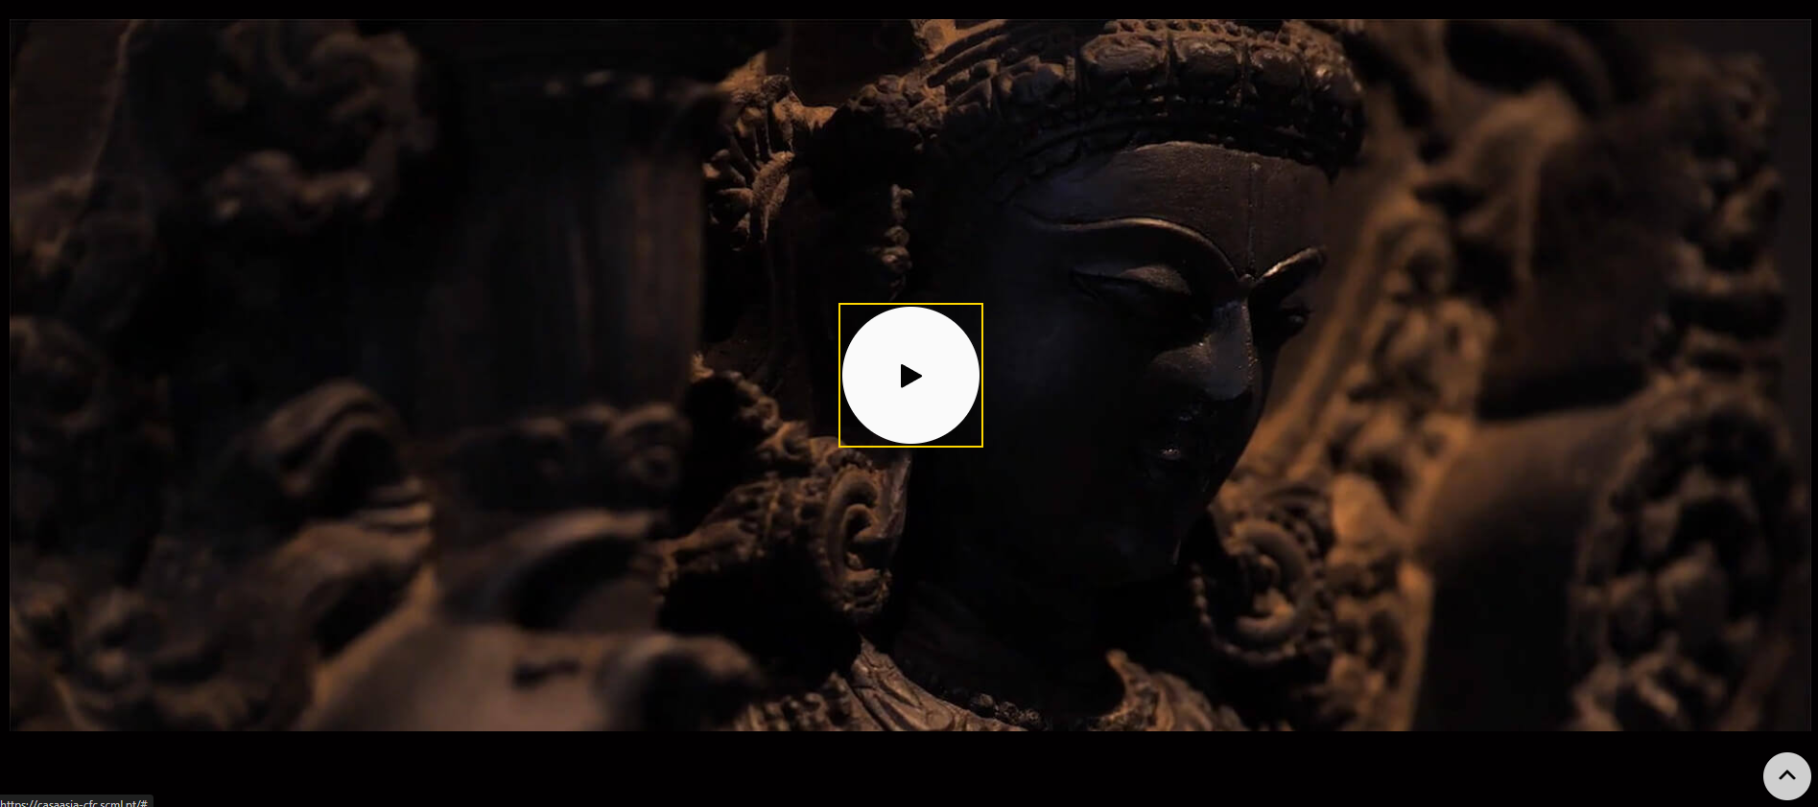
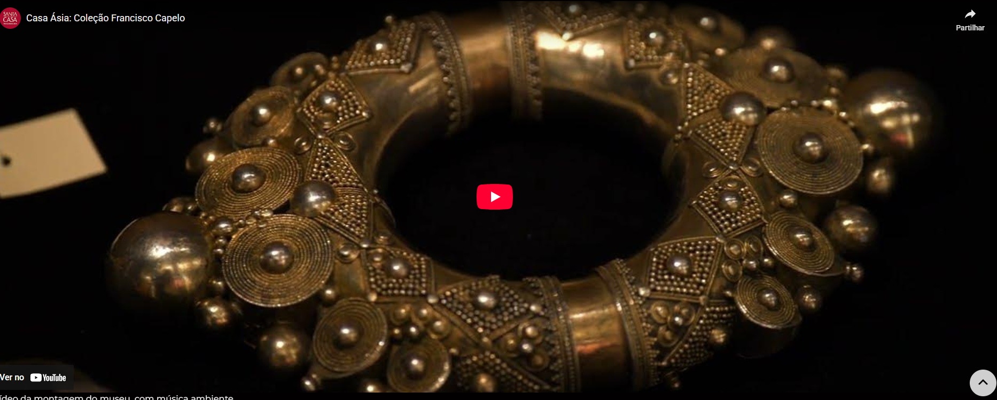

7.2
voltar à página inicial |  |  |  | 7 - PLAYERS
 | S | N | NA
 | x |  |  | 7.2 O vídeo ou o áudio deve conter preferencialmente legendas fechadas sincronizadas. Caso não seja possível, no mínimo, deve disponibilizar-se uma transcrição textual
 |  |  |  | O uso de legendas fechadas destina-se essencialmente a pessoas surdas. Recomendam-se para a produção das referidas legendas técnicas de tradaptação conhecidas para o efeito bem como o enriquecimento das legendas de sons cuja mensagem não seja percetível visualmente (por ex., o toque de uma campaínha de uma porta). Para vídeos com mensagens eminentemente visuais (por ex., um vídeo com música de fundo que passa um conjunto de mensagens apenas percetíveis à visão), os mesmos devem ter uma versão equivalente alternativa com produção de audiodescrição. A audiodescrição é fundamental para que pessoas cegas ou com baixa visão possam percecionar a mensagem veiculada.

 | Listagem de evidências
 |  |  |  |  | Notas:
 |  |  |  |  | Vídeo com música sem narração. Adicionada descrição textual equivalente listando conteúdo visual e mensagens apresentadas nos cards, garantindo acesso para pessoas cegas/baixa visão.
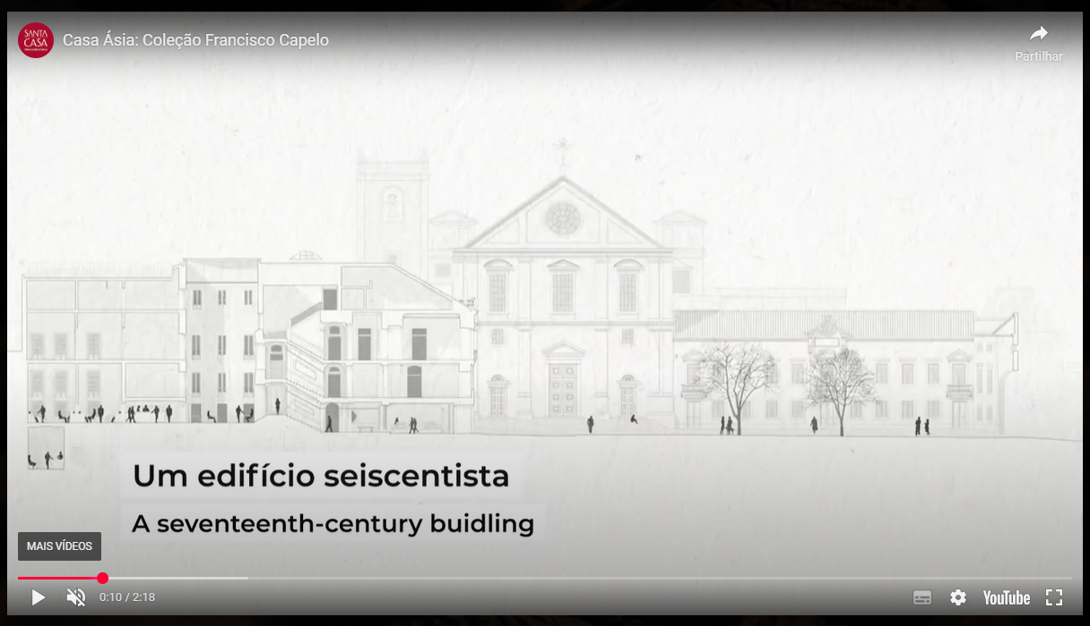

8.1
voltar à página inicial |  |  |  | 8 - ESTRUTURA DA PÁGINA
 | S | N | NA
 | x |  |  | 8.1 Quando se retira a CSS, todos os elementos HTML devem alinhar à esquerda
 |  |  |  | Quando se desativam todos os estilos visuais, o conteúdo da página é apresentado alinhado à esquerda e apresenta-se de forma linear.

 | Listagem de evidências
 |  |  |  |  | Notas:
 |  |  |  |  | Ao retirar as CSS, os elementos alinham à esquerda.

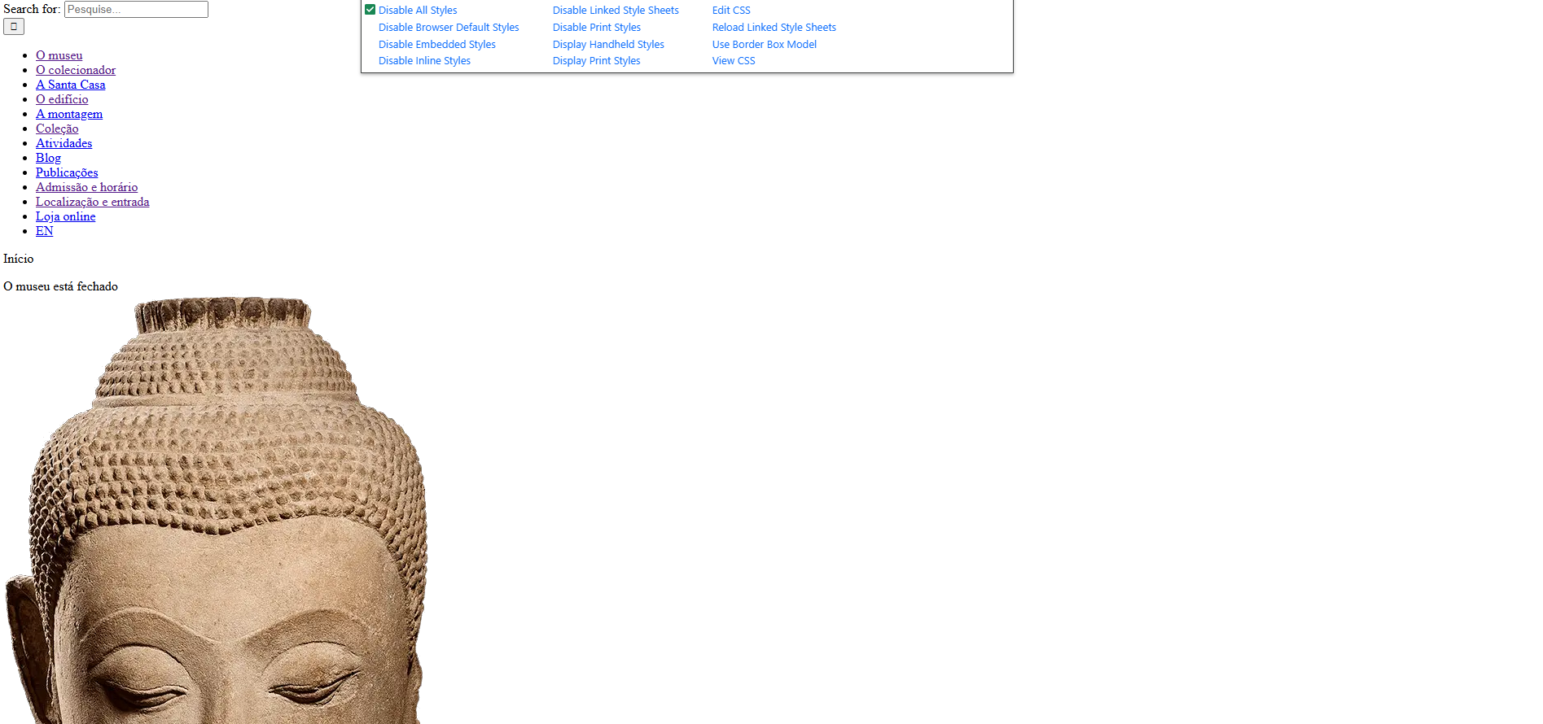

8.2
voltar à página inicial |  |  |  | 8 - ESTRUTURA DA PÁGINA
 | S | N | NA
 |  | x |  | 8.2 Quando se retira a CSS, a informação aparece numa ordem lógica
 |  |  |  | Tendo em conta que o posicionamento de elementos no código pode não refletir a ordem visual de leitura, deve ser assegurada a ordem correta do conteúdo quando se desativam os estilos visuais.

 | Listagem de evidências
 |  |  |  |  | Notas:
 |  |  |  |  | Existem elementos interativos que não são acessíveis a tecnologias de apoio, nomeadamente um ícone funcional associado ao campo de pesquisa que não é focável por teclado nem anunciado por leitores de ecrã. Adicionalmente, foram identificados elementos visualmente semelhantes com funções distintas, o que compromete a perceção e a consistência da navegação quando a CSS não é considerada.

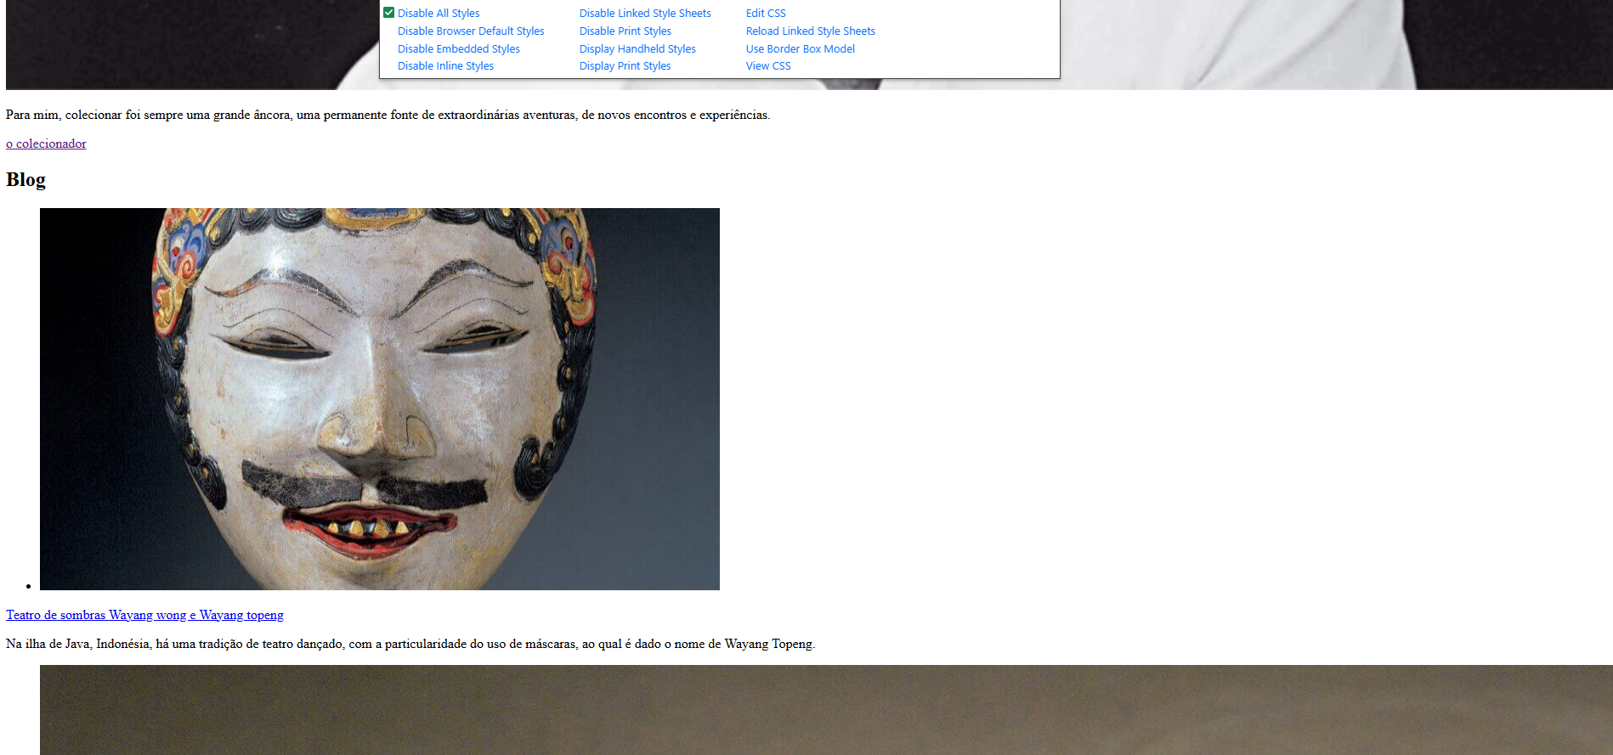

8.3
voltar à página inicial |  |  |  | 8 - ESTRUTURA DA PÁGINA
 | S | N | NA
 | x |  |  | 8.3 Quando se retira a CSS, deve ser possível reconhecer a semântica dos diversos elementos
 |  |  |  | Os elementos que estruturam o conteúdo devem estar semanticamente bem estruturados, usando os elementos de HTML apropriados a cada tipo de conteúdo, como títulos, parágrafos, listas, ...

 | Listagem de evidências
 |  |  |  |  | Notas:
 |  |  |  |  | Elementos interativos usam agora a semântica HTML nativa (links são <a>, botões são <button>, campos são <input>). Removemos roles ARIA artificiais como role="button" em links. Mesmo sem CSS, a hierarquia e a função dos elementos mantém-se clara.
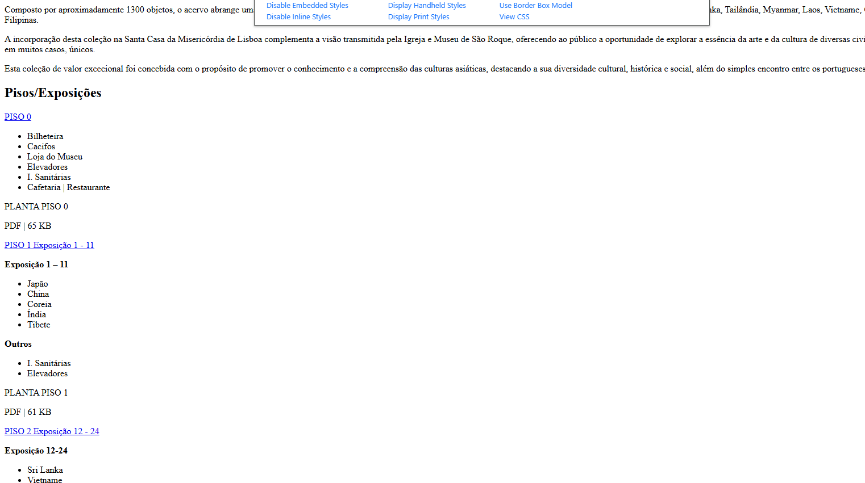

8.4
voltar à página inicial |  |  |  | 8 - ESTRUTURA DA PÁGINA
 | S | N | NA
 | x |  |  | 8.4 Quando se retira a CSS, a informação relevante permanece visível
 |  |  |  | Toda a informação visível deve permanecer na página sob forma textual, quando se desativam os estilos visuais.

 | Listagem de evidências
 |  |  |  |  | Notas:
 |  |  |  |  | Quando se retiram as CSS, a informação relevante permanece visível.

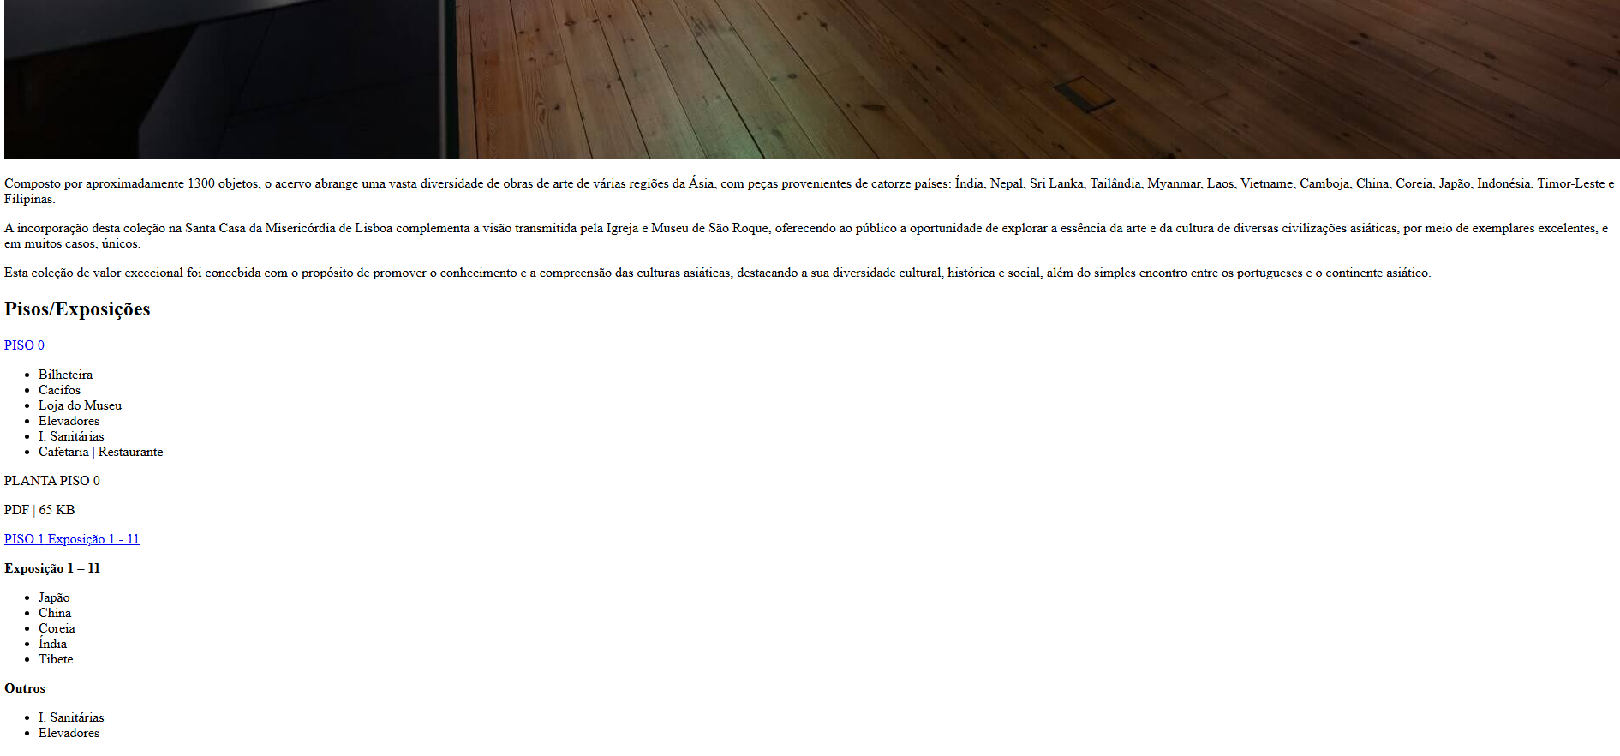

8.5
voltar à página inicial |  |  |  | 8 - ESTRUTURA DA PÁGINA
 | S | N | NA
 | x |  |  | 8.5 A maquetização da página é feita sem recorrer ao elemento <table>
 |  |  |  | A estrutura de composição gráfica da página não é feita recorrendo a elementos de tabela mas sim a uma maior diversidade de elementos semânticos (por ex., <main>) e genéricos (por ex., <div>), que permitem a recomposição visual para diferentes tipos e dimensões de ecrã.

 | Listagem de evidências
 |  |  |  |  | Notas:
 |  |  |  |  | Em todo o site, o elemento <table> só aparece na tabela de cookies.
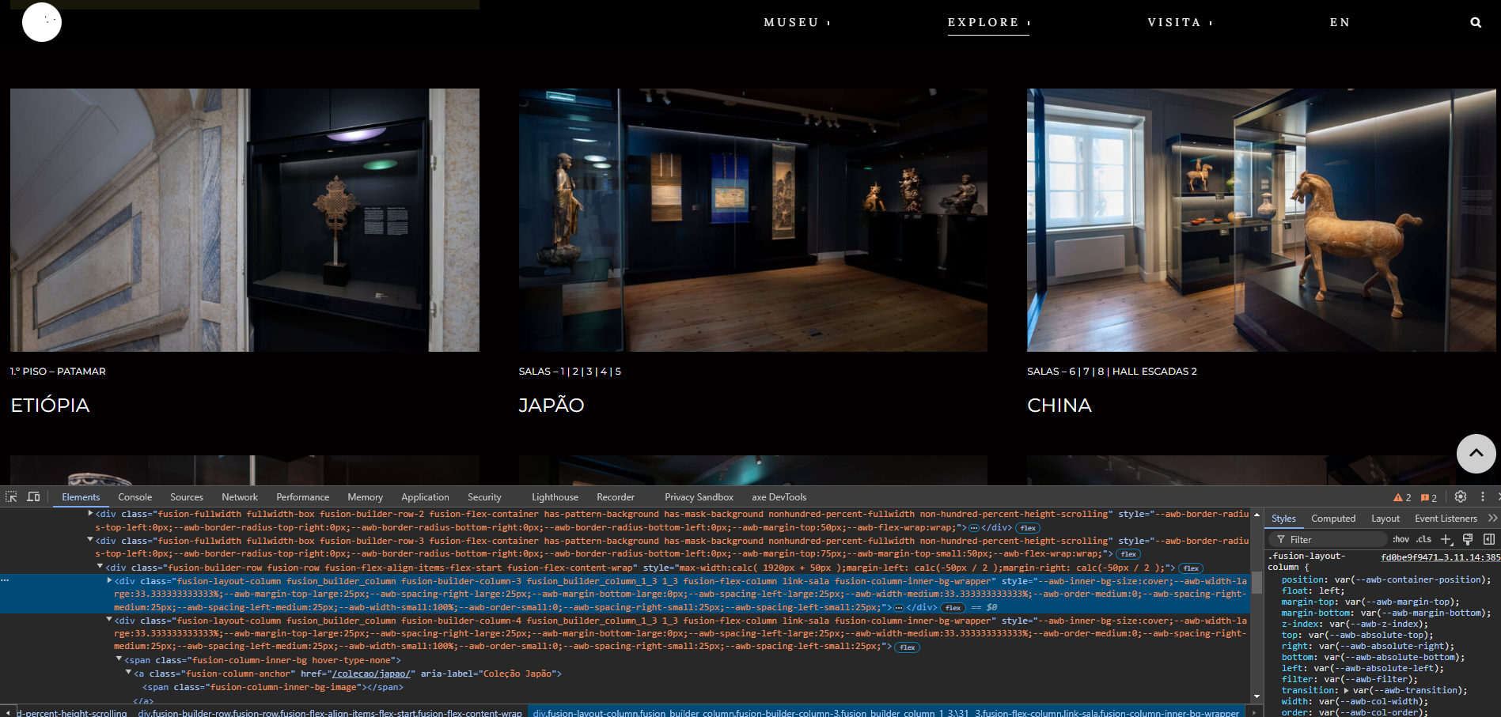

9.1
voltar à página inicial |  |  |  | 9 - MODAIS
 | S | N | NA
 |  |  | x | 9.1 Quando a caixa de diálogo é aberta, o foco (cursor do Browser) move-se para um elemento dentro da caixa de diálogo
 |  |  |  | Assim que a caixa de edição se sobrepõe à janela, o cursor do Browser deve saltar para dentro da caixa de diálogo.

 | Listagem de evidências
 |  |  |  |  | Notas:
 |  |  |  |  | Não existem caixas de diálogo.

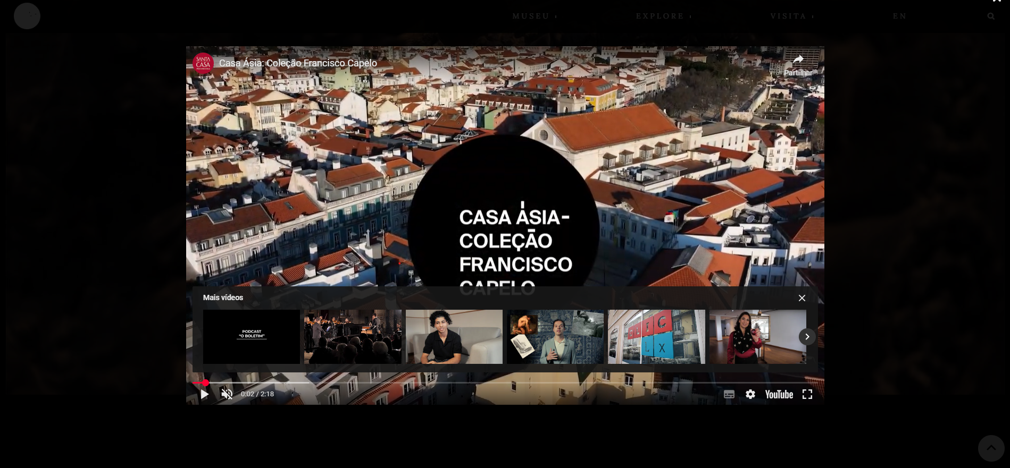

9.3
voltar à página inicial |  |  |  | 9 - MODAIS
 | S | N | NA
 |  |  | x | 9.3 A caixa de diálogo tem de ter um mecanismo que permita sair ou fechar a caixa, quer através de teclado quer através de um dispositivo apontador
 |  |  |  | A caixa de diálogo deve ter um mecanismo que permita sair ou fechar a caixa. Pode ser um botão "Fechar". Para além do botão "Fechar" é possível adicionar a tecla de atalho "ESC"

 | Listagem de evidências
 |  |  |  |  | Notas:
 |  |  |  |  | Não existem caixas de diálogo.

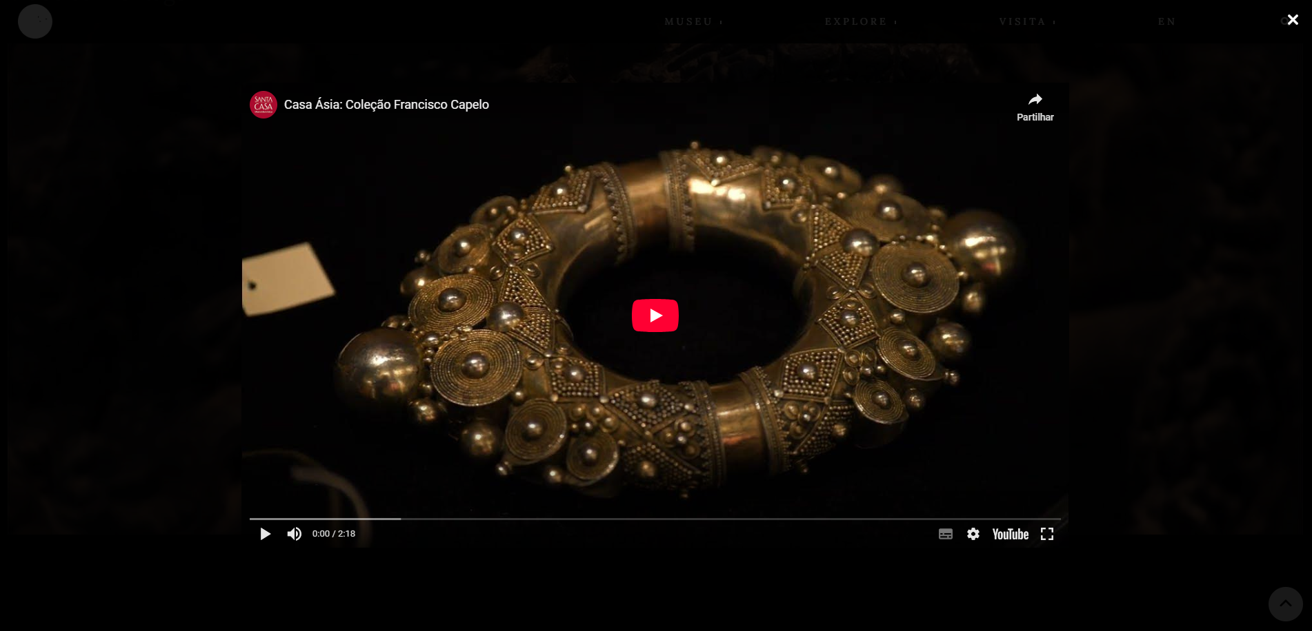

10.1
voltar à página inicial |  |  |  | 10 - FICHEIROS PDF
 | S | N | NA
 | x |  |  | 10.1 Nos ficheiros PDF é possível, no mínimo, extrair o conteúdo textual para formato TXT
 |  |  |  | Os ficheiros PDF devem ter o seu texto inteiramente extraível para que se possa passar o respetivo conteúdo para um processador de texto sem perda de informação.

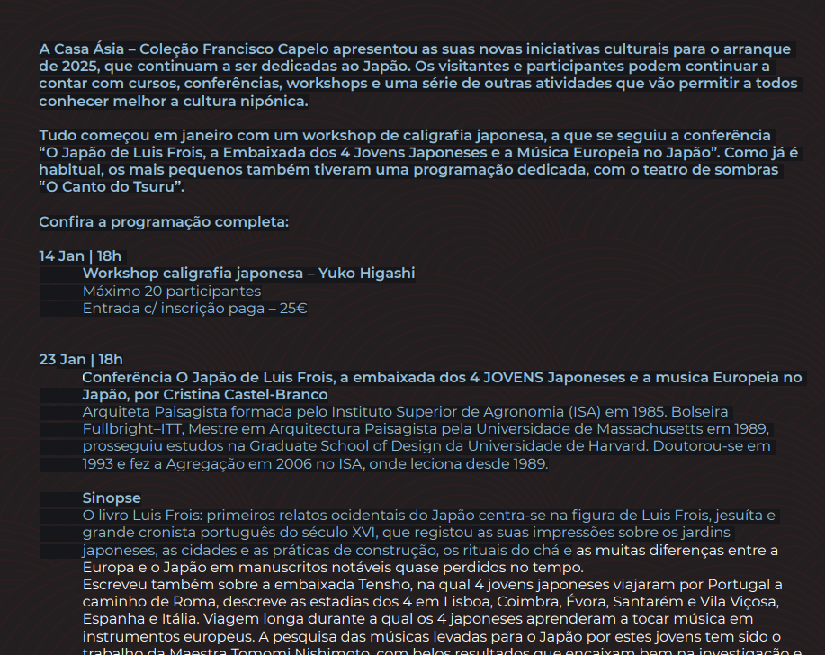
 | Listagem de evidências
 |  |  |  |  | Notas:
 |  |  |  |  | No único ficheiro PDF do site, é possível extrair o conteúdo textual para o formato TXT.

